Rd
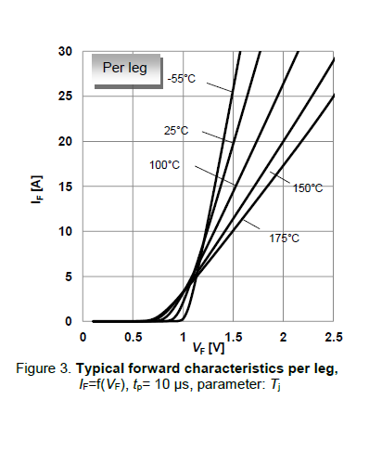
Rd | 43.9 | mohm | @100

IF
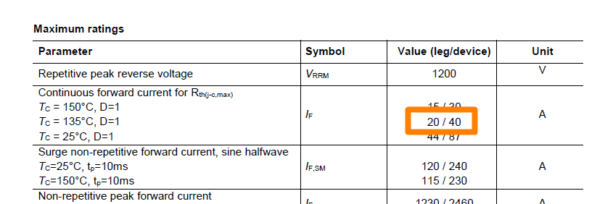
IF | 40 | A

Qc
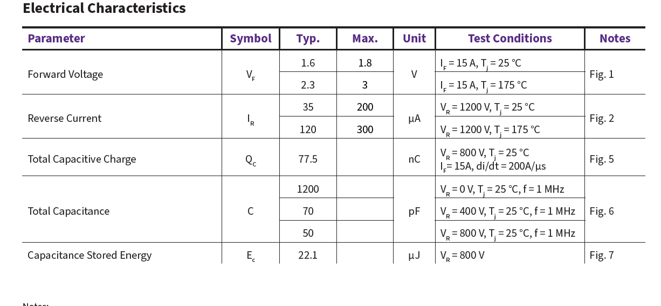
QC | 154 | nC

IF_VF
VF | IF
0 | 0
0.50044699112 | 1.00E-09
0.74396783573 | 1.00E-06
 | IF
0 | 0.00E+00
0.50044699112 | 1.00E-09
0.74396783573 | 1.00E-06
0.87354787544 | 1.05E+00
1.1215372676 | 5.46E+00
1.3114389501 | 1.00E+01
1.5080427721 | 1.45E+01
1.7403932704 | 2.00E+01
2.0017872827 | 2.66E+01
2.1470062163 | 3.00E+01
0.87354787544 | 1.0473807585
1.1215372676 | 5.4613449728
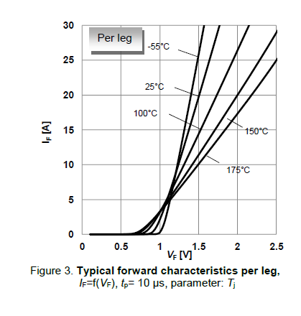
1.3114389501 | 9.9999993658
1.5080427721 | 14.538653759
1.7403932704 | 20.024937909
2.0017872827 | 26.558602818
2.1470062163 | 30.024937275 | 43.946367256

